エビデンス（ログイン）
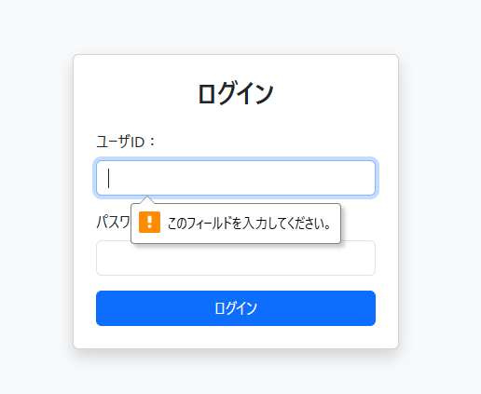
1 | ログイン画面を表示して、ユーザーIDの入力欄に「hoge」、パスワード入力欄に「piyo」と入力し、ログインボタンを押下する

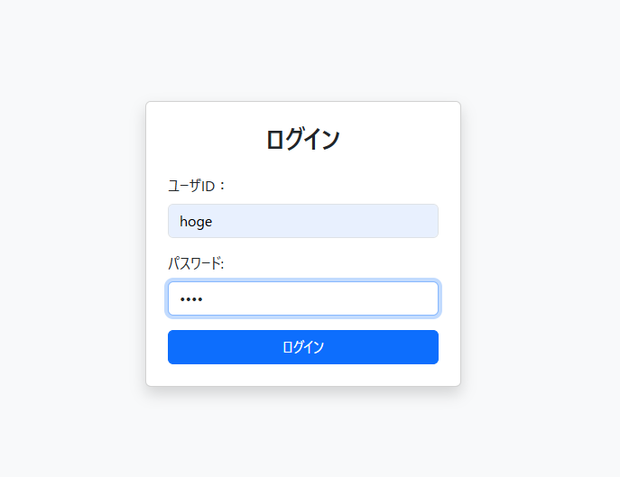

2 | ログイン画面を表示して、ユーザIDの入力欄に「hoge」、パスワード入力欄に「a」と入力し、ログインボタンを押下する

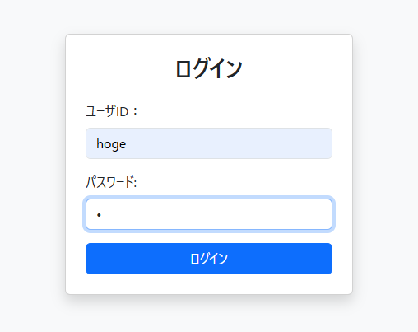

3 | ログイン画面を表示して、ユーザIDの入力欄に「a」、パスワード入力欄に 「piyo」と入力し、ログインボタンを押下する

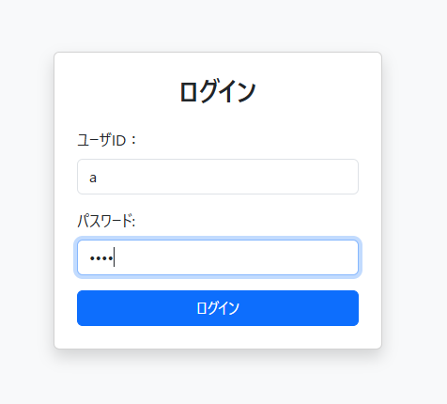

4 | ログイン画面を表示して、ユーザIDの入力欄に「a」、パスワード入力欄に 「b」と入力し、ログインボタンを押下する

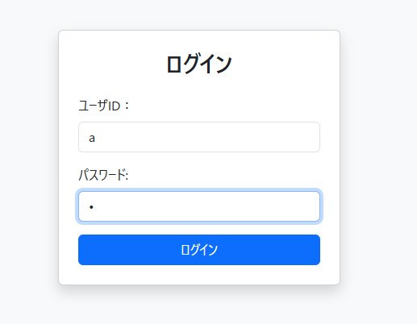

5 | ログイン画面を表示して、ユーザID入力欄とパスワード入力欄どちらかが未入力でログインボタンを押下する

エビデンス（メニュー）
6 | メニュー画面では、ログインしているユーザー名と、タスク登録ボタン・タスク一覧ボタン・ログアウトボタンが表示される

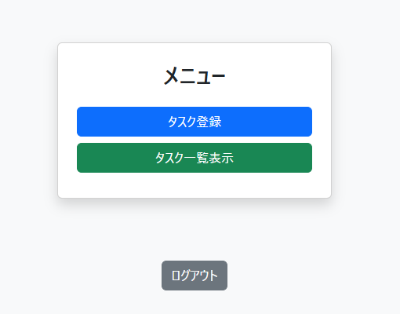

6 | メニュー画面では、ログインしているユーザー名と、タスク登録ボタン・タスク一覧ボタン・ログアウトボタンが表示される

エビデンス(パスワード再設定)
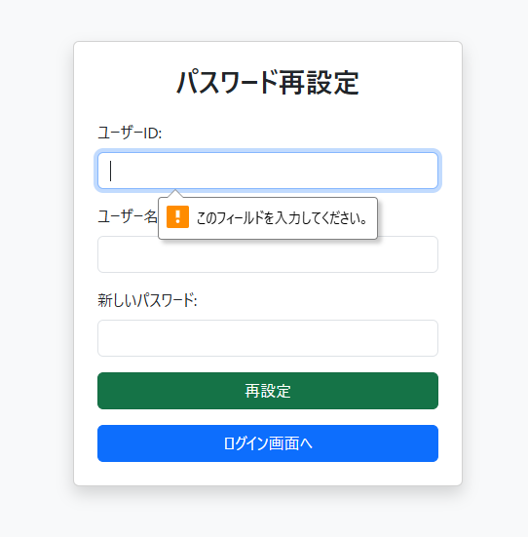
8 | ログイン失敗画面を表示して、ユーザーIDの入力欄に「hoge」、ユーザー名の入力欄に「hogehoge」と入力し、新しいパスワードを入力する。

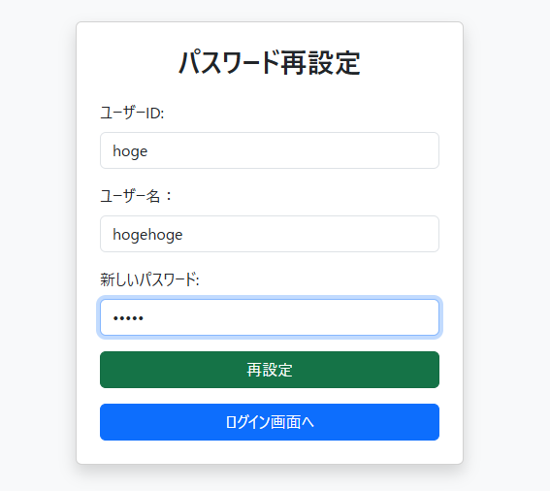

9 | ログイン失敗画面を表示して、ユーザーIDの入力欄に「hoge」、ユーザー名の入力欄に「a」と入力し、新しいパスワードを入力する。

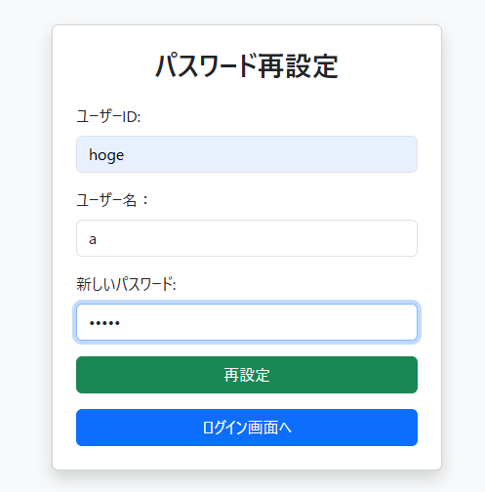

10 | ログイン失敗画面を表示して、ユーザーIDの入力欄に「a」、ユーザー名の入力欄に「hogehoge」と入力し、新しいパスワードを入力する。

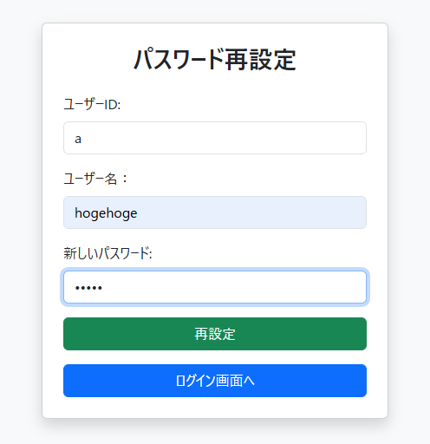

11 | ログイン失敗画面を表示して、ユーザID入力欄とユーザー名入力欄と、新しいパスワードいづれかが未入力でログインボタンを押下する

